关系图
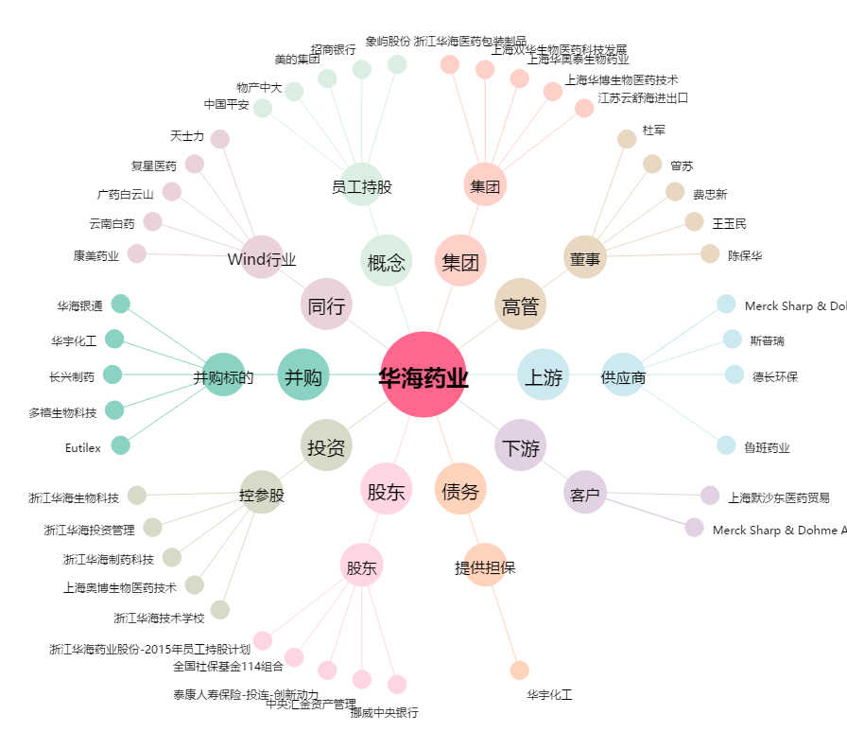
华海药业[600521.SH] - 关系概览图

